整備試算ツール（応用セット編）
3D都市モデル整備費用試算ツール（国土交通省都市局提供）
【新規整備費用-応用セット編】

＜3D都市モデル新規整備（応用セット）の留意事項＞
・建築物LOD3/道路LOD3は、400点/m²の点群密度で取得されたMMSレーザ成果、及びテクスチャデータが保有されているもの とし、 且つ公共測量成果物であることを基本とし、原則テクスチャを貼り付ける作業を含むものとする。

セル色の凡例は以下のとおりです。
計算のために必要なので、必ず数値記入又は選択してください。
情報整理のために記入してください。

1.基本情報
自治体コード | 都道府県名 |  | 市区町村名 |  | 人口規模（万人）
 |  |  |  |  | 0.0万人
自治体面積（km²） | 自治体の区分 |  | 都市計画区域（km²） |  | 用途地域（km²）
0km² | 一般市町村 |  | 0km² |  | 0km²

2.利用可能なデータ
都市計画基本図の作成年度 | 航空写真の撮影年度 |  | MMS計測の成果年度
0年度 | 0年度 |  | 0年度

3.作成範囲（応用セット）
建築物モデルLOD3.0
対象：三角屋根の一軒家 | 対象：小規模建築物（2～5階程度） |  | 対象：大規模建築物（商業ビル） |  | 対象：大規模建築物（大型マンション）
単位：棟 | 単位：棟 |  | 単位：棟 |  | 単位：棟
1棟 | 1棟 |  | 1棟 |  | 1棟
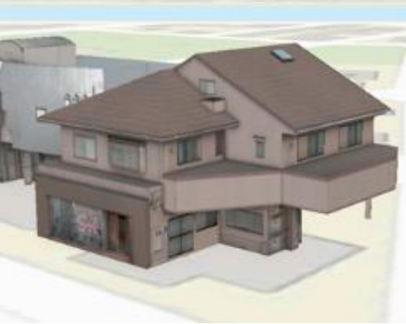 | 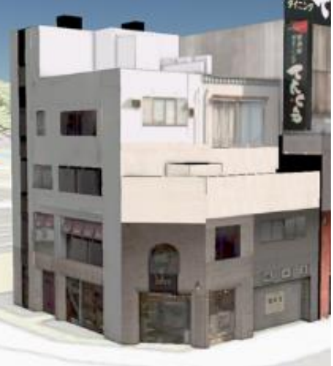 |  | 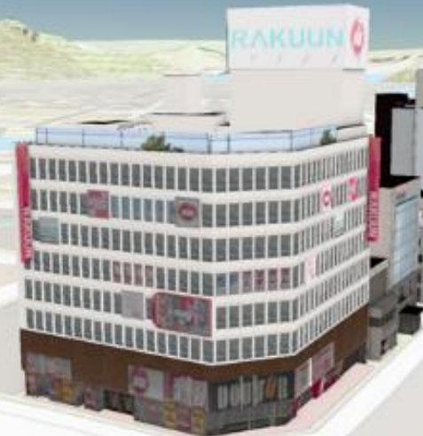 |  | 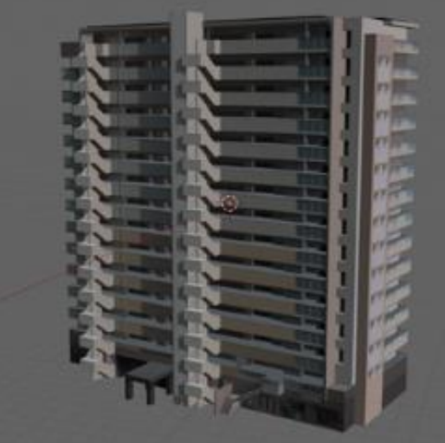
※ MMS計測成果を保有していない場合は、新規に計測が必要となりますのでご留意ください。

交通（道路）LOD2.0
対象：一般市町村 | 対象：中核市・特例市 |  | 対象：政令指定都市・特別区
単位：km | 単位：km |  | 単位：km
1.00km | 1.00km |  | 1.00km

交通（道路）LOD3.0
対象：市町村道 | 対象：都道府県道 |  | 対象：一般国道（直轄・補助） |  | 対象：高速自動車国道
単位：km | 単位：km |  | 単位：km |  | 単位：km
1.00km | 1.00km |  | 1.00km |  | 1.00km
※ MMS計測していない場合は、新規計測が必要

都市設備LOD1.0
対象：市町村道 | 対象：都道府県道 |  | 対象：一般国道（直轄・補助） |  | 対象：高速自動車国道
単位：km | 単位：km |  | 単位：km |  | 単位：km
1.00km | 1.00km |  | 1.00km |  | 1.00km

都市設備LOD2.0
対象：市町村道 | 対象：都道府県道 |  | 対象：一般国道（直轄・補助） |  | 対象：高速自動車国道
単位：km | 単位：km |  | 単位：km |  | 単位：km
1.00km | 1.00km |  | 1.00km |  | 1.00km

都市設備LOD3.0
対象：市町村道 | 対象：都道府県道 |  | 対象：一般国道（直轄・補助） |  | 対象：高速自動車国道
単位：km | 単位：km |  | 単位：km |  | 単位：km
1.00km | 1.00km |  | 1.00km |  | 1.00km
※ MMS計測していない場合は、新規計測が必要

植生LOD1.0
対象：市町村道 | 対象：都道府県道 |  | 対象：一般国道（直轄・補助） |  | 対象：高速自動車国道
単位：km | 単位：km |  | 単位：km |  | 単位：km
1.00km | 1.00km |  | 1.00km |  | 1.00km

植生LOD2.0
対象：市町村道 | 対象：都道府県道 |  | 対象：一般国道（直轄・補助） |  | 対象：高速自動車国道
単位：km | 単位：km |  | 単位：km |  | 単位：km
1.00km | 1.00km |  | 1.00km |  | 1.00km

植生LOD3.0
対象：市町村道 | 対象：都道府県道 |  | 対象：一般国道（直轄・補助） |  | 対象：高速自動車国道
単位：km | 単位：km |  | 単位：km |  | 単位：km
1.00km | 1.00km |  | 1.00km |  | 1.00km
※ MMS計測していない場合は、新規計測が必要

橋梁LOD1.0
対象：準用河川・普通河川 | 対象：一級河川（指定区間）・二級河川 |  | 対象：一級河川（直轄区間）
単位：km | 単位：km |  | 単位：km
1.00km | 1.00km |  | 1.00km

橋梁LOD2.0
対象：準用河川・普通河川 | 対象：一級河川（指定区間）・二級河川 |  | 対象：一級河川（直轄区間）
単位：km | 単位：km |  | 単位：km
1.00km | 1.00km |  | 1.00km

橋梁LOD3.0
対象：準用河川・普通河川 | 対象：一級河川（指定区間）・二級河川 |  | 対象：一級河川（直轄区間）
単位：km | 単位：km |  | 単位：km
1.00km | 1.00km |  | 1.00km
※ MMS計測していない場合は、新規計測が必要

4.計算結果（万円）
3D都市モデル応用セット整備 | 総計(万円）（税抜き）
下限値 | 552.8万円
上限値 | 1477.8万円

3D都市モデル応用セットに係る内訳
建築物LOD3.0
対象：三角屋根の一軒家 | 対象：小規模建築物（2～5階程度） |  | 対象：大規模建築物（商業ビル） |  | 対象：大規模建築物（大型マンション）
7.3万円 | 5.5万円 |  | 11.0万円 |  | 14.6万円 |  | 下限値の目安
20.0万円 | 40.0万円 |  | 75.0万円 |  | 80.0万円 |  | 上限値の目安

交通（道路）LOD2.0
対象：一般市町村 | 対象：中核市・特例市 |  | 対象：政令指定都市・特別区
4.00万円 | 5.00万円 |  | 6.00万円 |  | 下限値の目安
40.00万円 | 50.00万円 |  | 60.00万円 |  | 上限値の目安

交通（道路）LOD3.0
対象：市町村道 | 対象：都道府県道 |  | 対象：一般国道（直轄・補助） |  | 対象：高速自動車国道
9.30万円 | 15.00万円 |  | 18.70万円 |  | 15.00万円 |  | 下限値の目安
20.00万円 | 34.60万円 |  | 49.40万円 |  | 27.00万円 |  | 上限値の目安

都市設備LOD1.0
対象：市町村道 | 対象：都道府県道 |  | 対象：一般国道（直轄・補助） |  | 対象：高速自動車国道
5.90万円 | 8.00万円 |  | 10.40万円 |  | 8.00万円 |  | 下限値の目安
10.00万円 | 18.10万円 |  | 26.40万円 |  | 19.80万円 |  | 上限値の目安

都市設備LOD2.0
対象：市町村道 | 対象：都道府県道 |  | 対象：一般国道（直轄・補助） |  | 対象：高速自動車国道
11.50万円 | 15.00万円 |  | 19.50万円 |  | 15.00万円 |  | 下限値の目安
20.00万円 | 28.20万円 |  | 45.00万円 |  | 31.30万円 |  | 上限値の目安

都市設備LOD3.0
対象：市町村道 | 対象：都道府県道 |  | 対象：一般国道（直轄・補助） |  | 対象：高速自動車国道
19.80万円 | 36.20万円 |  | 45.00万円 |  | 40.00万円 |  | 下限値の目安
32.00万円 | 73.20万円 |  | 99.70万円 |  | 54.40万円 |  | 上限値の目安

植生LOD1.0
対象：市町村道 | 対象：都道府県道 |  | 対象：一般国道（直轄・補助） |  | 対象：高速自動車国道
6.60万円 | 7.00万円 |  | 9.00万円 |  | 4.50万円 |  | 下限値の目安
10.00万円 | 12.50万円 |  | 19.80万円 |  | 14.80万円 |  | 上限値の目安

植生LOD2.0
対象：市町村道 | 対象：都道府県道 |  | 対象：一般国道（直轄・補助） |  | 対象：高速自動車国道
11.50万円 | 15.00万円 |  | 20.40万円 |  | 5.60万円 |  | 下限値の目安
15.00万円 | 19.80万円 |  | 39.50万円 |  | 28.00万円 |  | 上限値の目安

植生LOD3.0
対象：市町村道 | 対象：都道府県道 |  | 対象：一般国道（直轄・補助） |  | 対象：高速自動車国道
13.20万円 | 17.20万円 |  | 22.40万円 |  | 7.50万円 |  | 下限値の目安
20.00万円 | 25.00万円 |  | 48.40万円 |  | 34.60万円 |  | 上限値の目安

橋梁LOD1.0
対象：準用河川・普通河川 | 対象：一級河川（指定区間）・二級河川 |  | 対象：一級河川（直轄区間）
0.15万円 | 0.20万円 |  | 0.30万円 |  | 下限値の目安
4.90万円 | 9.90万円 |  | 11.50万円 |  | 上限値の目安

橋梁LOD2.0
対象：準用河川・普通河川 | 対象：一級河川（指定区間）・二級河川 |  | 対象：一級河川（直轄区間）
5.00万円 | 6.10万円 |  | 11.00万円 |  | 下限値の目安
10.00万円 | 15.00万円 |  | 25.00万円 |  | 上限値の目安

橋梁LOD3.0
対象：準用河川・普通河川 | 対象：一級河川（指定区間）・二級河川 |  | 対象：一級河川（直轄区間）
10.00万円 | 12.30万円 |  | 22.10万円 |  | 下限値の目安
40.00万円 | 50.00万円 |  | 70.00万円 |  | 上限値の目安

※以下のセルは変更しないように注意してください
単価計算表（自動でハイライトされます）
建築物モデルLOD3
区分 | 三角屋根の一軒家 |  | 小規模建築物（2～5階程度） |  | 大規模建築物（商業ビル） |  | 大規模建築物（大型マンション）
1棟当たり単価 | 7.3万円～20万円 |  | 5.5万円～40万円 |  | 11万円～75万円 |  | 14.6万円～80万円

交通（道路）モデルLOD2
区分 | 一般市町村 |  | 中核市・特例市 |  | 政令指定都市・特別区
1km当たり単価 | 4万円～40万円 |  | 5万円～50万円 |  | 6万円～60万円

交通（道路）モデルLOD3
区分 | 市町村道 |  | 都道府県道 |  | 一般国道（直轄・補助） |  | 高速自動車国道
1km当たり単価 | 9.3万円～20万円 |  | 15万円～34.6万円 |  | 18.7万円～49.4万円 |  | 15万円～27万円

都市設備モデルLOD1
区分 | 市町村道 |  | 都道府県道 |  | 一般国道（直轄・補助） |  | 高速自動車国道
1km当たり単価 | 5.9万円～10万円 |  | 8万円～18.1万円 |  | 10.4万円～26.4万円 |  | 8万円～19.8万円

都市設備モデルLOD2
区分 | 市町村道 |  | 都道府県道 |  | 一般国道（直轄・補助） |  | 高速自動車国道
1km当たり単価 | 11.5万円～20万円 |  | 15万円～28.2万円 |  | 19.5万円～45万円 |  | 15万円～31.3万円

都市設備モデルLOD3
区分 | 市町村道 |  | 都道府県道 |  | 一般国道（直轄・補助） |  | 高速自動車国道
1km当たり単価 | 19.8万円～32万円 |  | 36.2万円～73.2万円 |  | 45万円～99.7万円 |  | 40万円～54.4万円

植生モデルLOD1（単木モデル）
区分 | 市町村道 |  | 都道府県道 |  | 一般国道（直轄・補助） |  | 高速自動車国道
1km当たり単価 | 6.6万円～10万円 |  | 7万円～12.5万円 |  | 9万円～19.8万円 |  | 4.5万円～14.8万円

植生モデルLOD2（単木モデル）
区分 | 市町村道 |  | 都道府県道 |  | 一般国道（直轄・補助） |  | 高速自動車国道
1km当たり単価 | 11.5万円～15万円 |  | 15万円～19.8万円 |  | 20.4万円～39.5万円 |  | 5.6万円～28万円

植生モデルLOD3（単木モデル）
区分 | 市町村道 |  | 都道府県道 |  | 一般国道（直轄・補助） |  | 高速自動車国道
1km当たり単価 | 13.2万円～20万円 |  | 17.2万円～25万円 |  | 22.4万円～48.4万円 |  | 7.5万円～34.6万円

橋梁モデルLOD1
区分 | 市町村道 |  | 都道府県道 |  | 一般国道（直轄・補助）
1km当たり単価 | 0.15万円～4.9万円 |  | 0.2万円～9.9万円 |  | 0.3万円～11.5万円

橋梁モデルLOD2
区分 | 市町村道 |  | 都道府県道 |  | 一般国道（直轄・補助）
1km当たり単価 | 5万円～10万円 |  | 6.1万円～15万円 |  | 11万円～25万円

橋梁モデルLOD3
区分 | 市町村道 |  | 都道府県道 |  | 一般国道（直轄・補助）
1km当たり単価 | 10万円～40万円 |  | 12.3万円～50万円 |  | 22.1万円～70万円

建築物LODモデル3 |  |  |  | 植生LODモデル1（単木モデル）
区分 | 下限値 | 上限値 |  | 区分 | 下限値 | 上限値
区分1：三角屋根の一軒家 | 7.30万円 | 20.0万円 |  | 区分1：市町村道 | 6.60万円 | 10.00万円
区分2：小規模建築物（2～5階程度） | 5.50万円 | 40.0万円 |  | 区分2：都道府県道 | 7.00万円 | 12.50万円
区分3：大規模建築物（商業ビル） | 11.00万円 | 75.0万円 |  | 区分3：一般国道（直轄・補助） | 9.00万円 | 19.80万円
区分4：大規模建築物（大型マンション） | 14.60万円 | 80.0万円 |  | 区分4：高速自動車道 | 4.50万円 | 14.80万円

交通（道路）モデルLOD2 |  |  |  | 植生LODモデル2（単木モデル）
区分 | 下限値 | 上限値 |  | 区分 | 下限値 | 上限値
区分1：一般市町村 | 4.00万円 | 40.00万円 |  | 区分1：市町村道 | 11.50万円 | 15.00万円
区分2：中核市・特例市 | 5.00万円 | 50.00万円 |  | 区分2：都道府県道 | 15.00万円 | 19.80万円
区分3：政令指定都市・特別区 | 6.00万円 | 60.00万円 |  | 区分3：一般国道（直轄・補助） | 20.40万円 | 39.50万円
 |  |  |  | 区分4：高速自動車道 | 5.60万円 | 28.00万円

交通（道路）モデルLOD3 |  |  |  | 植生LODモデル3（単木モデル）
区分 | 下限値 | 上限値 |  | 区分 | 下限値 | 上限値
区分1：市町村道 | 9.30万円 | 20.0万円 |  | 区分1：市町村道 | 13.20万円 | 20.00万円
区分2：都道府県道 | 15.00万円 | 34.6万円 |  | 区分2：都道府県道 | 17.20万円 | 25.00万円
区分3：一般国道（直轄・補助） | 18.70万円 | 49.4万円 |  | 区分3：一般国道（直轄・補助） | 22.40万円 | 48.40万円
区分4：高速自動車道 | 15.00万円 | 27.0万円 |  | 区分4：高速自動車道 | 7.50万円 | 34.60万円
...

【参考】更新整備フロー(1)
原典資料
更新に必要な作業項目
試算ツールの適用範囲
凡例
更新された都市計画基本図を活用した３D都市モデル更新フロー

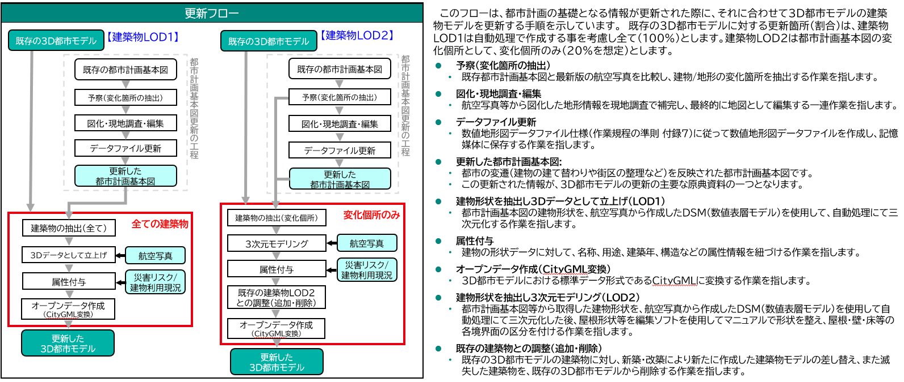

【参考】更新整備フロー(2)
原典資料
更新に必要な作業項目
試算ツールの適用範囲
凡例
新しい航空写真を活用した３D都市モデル更新フロー

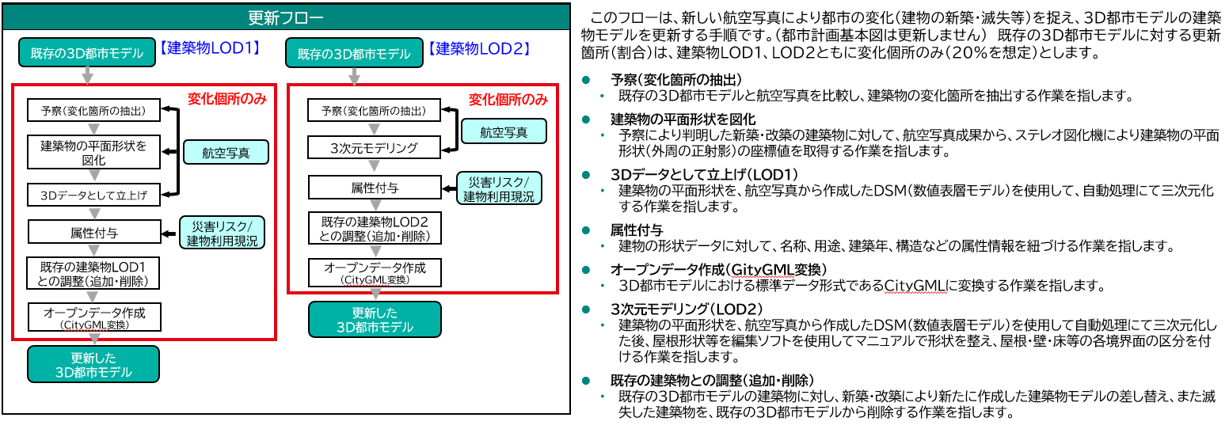

【参考】更新整備フロー(3)
原典資料
更新に必要な作業項目
試算ツールの適用範囲
凡例

更新された建物利用現況図を活用した３D都市モデル

